中央値検定1
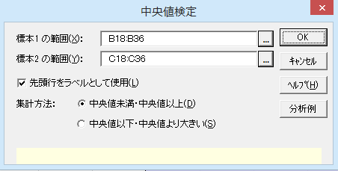
中央値検定
機能概要
中央値検定は、対応のない2標本を比較するノンパラメトリック検定の1つです。データ全体の中央値をmとしたとき、2標本それぞれについてmより大きいデータの件数とm以下のデータの件数を求め、2×2の分割表を作成します。この分割表に対してカイ二乗検定を行い、2標本の分布が独立かどうかを検定します。順位デｰタ、量的デｰタのいずれにも利用できますが、中央値のちがいだけを検出するため、検出力はあまり高くありません。
例題
透析患者と健常者のB-cell免疫グロブリン生成(%)を測定した結果があります。中央値検定により2群の値に違いがあるか検定します。

操作手順
①B18のセルをクリックし、続けて、Ctrlキｰを押しながらC18のセルをクリックする。
②エクセル統計メニュｰから、［2標本の比較］－［中央値検定］、もしくは[ノンパラメトリック検定]－[中央値検定]を選択する。
ダイアログが表示され。［変数 1の範囲］には「B18:B36」が、［変数 2の範囲］には「C18:C36」が、設定されています。
この場合、変数2 の範囲は実際にデｰタが入っている領域よりも長くなっていますが、空白のセルは分析対象とならないので変更する必要はありません。
デｰタ範囲を事前に指定しないでダイアログを呼び出してしまったときや、デｰタの範囲を変更したいときは、各変数範囲ボックスの右端のボタンをクリックして、変更することができます。
④［OK］ボタンをクリックする。
新しいワｰクシｰトが追加され、結果が出力されます。
※範囲が複数列の場合
複数列を変数の範囲に設定した場合、列ごとに群が異なるものとして扱います。そのため、変数1 と変数2 のそれぞれの範囲の列数を掛け合わせた数の組み合わせについて検定結果が出力されます。
透析患者と健常者のB-cell免疫グロブリン生成(%)
透析患者 | 健常者
10 | 7
13 | 8
7 | 8
16 | 6
12 | 7
12 | 11
10 | 10
10 | 8
4 | 9
17
14
6
11
12
7
9
12
9

中央値検定2
中央値検定

基本統計量
変 数 | n | 中央値
透析患者 | 18 | 10.500
健常者 | 9 | 8.000

中央値検定
手 法 | カイ二乗値 | 自由度 | P 値 | *：P<0.05 **：P<0.01 |  | 中央値未満 | 中央値以上 | 合 計
独立性の検定 | 4.747 | 1 | 0.0293 | * | 透析患者 | 6 | 12 | 18
Yatesの補正 | 3.134 | 1 | 0.0767 |  | 健常者 | 7 | 2 | 9
Fisherの直接確率 (両側P値) |  |  | 0.0461 | * | 合 計 | 13 | 14 | 27
Fisherの直接確率 (片側P値) |  |  | 0.0373 | * | 全体の中央値=10

中央値検定
全体の中央値から作成した2行×2列の分割表を用いて、カイ二乗検定を行った結果です。
Fisherの直接確率（両側P値）のP値が0.0461となっており、有意水準0.05では有意な結果となりました。
したがって、この結果から透析患者群と健常者群とでB-cell免疫グロブリン生成(%)の値は異なっていると言えます。
分割表
全体の中央値である「10」を用いて、10未満の件数と10以上の件数を集計した2行×2列の分割表です。

マン=ホイットニーのU検定1
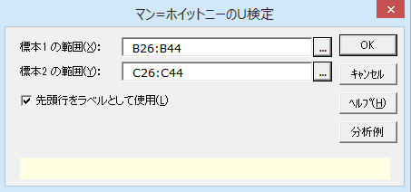
マン=ホイットニーのU検定

機能概要
マン=ホイットニｰのU検定は2つの群の相対的な順位を比較します。2群のデｰタを1つにまとめて順位付けし、この順位デｰタから検定を行うノンパラメトリック検定の代表的な手法の1つです。順位デｰタ、量的デｰタのいずれにも利用できます。量的デｰタが正規分布に従わない場合は、t検定よりもマン=ホイットニｰのU検定の検出力が高くなります。外れ値の影響を受けにくいというメリットもあります。また、マン=ホイットニｰのU検定を行うと、ウィルコクソンの順位和検定（ウィルコクソンの符号付き順位検定は異なる手法です）と同じ結論が得られます。
検定統計量にはUを用います。結果はUの統計数値表による5%、1%を有意水準とした有意判定、正規分布の近似（正規化検定）によって求めたP値の2通りが出力されます。どちらも両側検定です。統計数値表が利用できないときは両側検定の有意判定欄に「－」が出力されます。この場合は正規化検定のP値をみて有意判定を行ってください。2標本のサンプルサイズの合計が20以下の場合、正確検定による結果も出力されます。
例題
透析患者と健常者のB-cell免疫グロブリン生成(%)を測定した結果があります。マン=ホイットニｰのU検定により2群の値に違いがあるか検定します。

操作手順
①B26のセルをクリックし、続けて、Ctrlキｰを押しながらC26のセルをクリックする。
②エクセル統計メニュｰから、［2標本の比較］－［マン=ホイットニーのU検定］、もしくは［ノンパラメトリック検定］－［マン=ホイットニｰのU検定］を選択する。
ダイアログが表示されます。［変数1 の範囲］には「B26:B44」が、［変数2 の範囲］には「C26:C44」が、設定されています。
この場合、変数2 の範囲は実際にデｰタが入っている領域よりも長くなっていますが、空白のセルは分析対象とならないので変更する必要はありません。
デｰタ範囲を事前に指定しないでダイアログを呼び出してしまったときや、デｰタの範囲を変更したいときは、各変数範囲ボックスの右端のボタンをクリックして、変更することができます。
③［OK］ボタンをクリックする。
新しいワｰクシｰトが追加され、結果が出力されます。
※範囲が複数列の場合
複数列を変数の範囲に設定した場合、列ごとに群が異なるものとして扱います。そのため、変数1 と変数2 のそれぞれの範囲の列数を掛け合わせた数の組み合わせについて検定結果が出力されます。
透析患者と健常者のB-cell免疫グロブリン生成(%)
透析患者 | 健常者
10 | 7
13 | 8
7 | 8
16 | 6
12 | 7
12 | 11
10 | 10
10 | 8
4 | 9
17
14
6
11
12
7
9
12
9

マン=ホイットニーのU検定2
平均順位
平均順位を見比べると、透析患者の方が相対的に値が大きいことを意味します。
U統計量
各群についてU統計量を求めます。
マン=ホイットニーのU検定

基本統計量
変 数 | n | 平均順位 | 統計量:U
透析患者 | 18 | 16.194 | 41.5
健常者 | 9 | 9.611 | 120.5

統計数値表による検定 |  |  | 正規化検定 |  |  |  |  |  | 正確検定
統計量:U | 両側検定 |  | E(U) | V(U) | 連続性補正 | 統計量:z | 両側P値 | *：P<0.05 **：P<0.01 | 両側P値 | *：P<0.05 **：P<0.01
41.5 | ※ 1 |  | 81 | 373.385 | なし | 2.0442 | 0.0409 | * | ※ 2
 |  |  |  |  | あり | 2.0183 | 0.0436 | *

※1 同順位があるため統計数値表を利用できません。
※2 「透析患者」と「健常者」のサンプルサイズの合計が20件を超えるため正確検定は出力できません。

統計数値表による検定
2つのUのうち小さい方の値を検定統計量に用います。統計数値表ではnが20まで、かつ、同順位が無い場合に利用できます。
正規化検定
統計数値表による検定が利用できないときは正規化検定の結果（P値）から有意判定を行います。
サンプルサイズが小さいので、連続補正を行った検定結果を使います。P値が0.0436となっており、有意水準5%では帰無仮説は棄却されました。すなわち、透析患者群と健常者群ではB-cell免疫グロブリン生成(%)の値は異なっていると言えます。
正確検定
2標本のサンプルサイズの合計が20以下の場合には、近似による検定に加え、正確検定の結果も出力されます。

ブルンナー=ムンツェル検定1
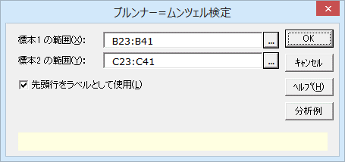
ブルンナー=ムンツェル検定

機能概要
ブルンナー=ムンツェル検定は2つの群の相対的な順位を比較する手法で、ノンパラメトリック検定の1つです。2群のデｰタを1つにまとめて順位付けし、この順位デｰタから検定を行います。順位デｰタ、量的デｰタのいずれにも利用できます。この検定は、正規分布に従わなくてもよく、等分散性の仮定も必要ありません。また、外れ値の影響を受けにくいというメリットもあります。
検定統計量にはWを用います。Wが平均0、分散1の標準正規分布に近似的に従うことを利用した正規化検定による結果と、補正した自由度を用いたt検定による結果が出力されます。小標本の場合は、後者の結果を使用することが推奨されます。どちらも両側検定による結果を出力します。
例題
透析患者と健常者のB-cell免疫グロブリン生成(%)を測定した結果があります。ブルンナー=ムンツェル検定により2群の値に違いがあるか検定します。

操作手順
①B23のセルをクリックし、続けて、Ctrlキｰを押しながらC23のセルをクリックする。
②エクセル統計メニュｰから、［2標本の比較］－［ブルンナー=ムンツェル検定］、もしくは［ノンパラメトリック検定］－［ブルンナー=ムンツェル検定］を選択する。
ダイアログが表示されます。［変数1 の範囲］には「B23:B41」が、［変数2 の範囲］には「C23:C41」が、設定されています。
この場合、変数2 の範囲は実際にデｰタが入っている領域よりも長くなっていますが、空白のセルは分析対象とならないので変更する必要はありません。
デｰタ範囲を事前に指定しないでダイアログを呼び出してしまったときや、デｰタの範囲を変更したいときは、各変数範囲ボックスの右端のボタンをクリックして、変更することができます。
③［OK］ボタンをクリックする。
新しいワｰクシｰトが追加され、結果が出力されます。
※範囲が複数列の場合
複数列を変数の範囲に設定した場合、列ごとに群が異なるものとして扱います。そのため、変数1 と変数2 のそれぞれの範囲の列数を掛け合わせた数の組み合わせについて検定結果が出力されます。
透析患者と健常者のB-cell免疫グロブリン生成(%)
透析患者 | 健常者
10 | 7
13 | 8
7 | 8
16 | 6
12 | 7
12 | 11
10 | 10
10 | 8
4 | 9
17
14
6
11
12
7
9
12
9

ブルンナー=ムンツェル検定2
ブルンナー=ムンツェル検定

基本統計量
変 数 | n | 平均順位
透析患者 | 18 | 16.194
健常者 | 9 | 9.611

検定方法 | 統計量W | 自由度 | 両側P値 | *：P<0.05 **：P<0.01
正規近似 | 2.5507 | - | 0.0107 | *
小標本 | 2.5507 | 24.0444 | 0.0175 | *

ブルンナー=ムンツェル検定
統計量Wを用いて正規化検定を行った結果です。P値が0.0107となっており、有意水準0.05では有意な結果となりました。
また、自由度を補正したt検定による検定でも有意な結果となっています。

2標本コルモゴロフ=スミルノフ検定1
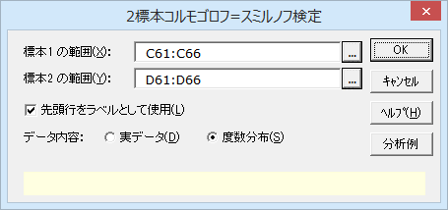
2標本コルモゴロフ=スミルノフ検定

機能概要
2標本コルモゴロフ=スミルノフ検定は、ノンパラメトリック検定の1つで、対応のない2標本の確率分布が同一かどうかを調べるための検定です。中央値検定やマン=ホイットニーのU検定は2標本の位置に違いがあるかどうかを検出する方法であるのに対し、2標本コルモゴロフ=スミルノフ検定は2標本の位置だけでなく、分布の形にも違いがあるかどうかも合わせて検出します。
2標本全体のデータを階級下限値として各標本について度数分布を作成し、累積相対度数を求めます。同階級における標本間の累積相対度数を比較し、累積相対度数の差の最大値を「最大差（D）」とします。この「最大差」と2標本のサンプルサイズ（m，n）を用いて、下式から統計量KSを求めます。
$統計検定量KS=D×\sqrt{mn/(m+n)}$
このときKSは近似的に自由度2のカイ二乗分布に従います。
例題
透析患者と健常者のB-cell免疫グロブリン生成(%)を測定した結果があります。コルモゴロフ=スミルノフ検定により2群の値に違いがあるか検定します。

透析患者と健常者のB-cell免疫グロブリン生成(%)

操作手順（実データから検定する場合）
①B28のセルをクリックし、続けて、Ctrlキｰを押しながらC28のセルをクリックする。
②エクセル統計メニュｰから、［2標本の比較］－［2標本コルモゴロフ=スミルノフ検定］、もしくは［ノンパラメトリック検定］－［2標本コルモゴロフ=スミルノフ検定］を選択する。
ダイアログ-1が表示されます。［変数1 の範囲］には「B28:B46」が、［変数2 の範囲］には「C28:C46」が、設定されています。
この場合、変数2 の範囲は実際にデｰタが入っている領域よりも長くなっていますが、空白のセルは分析対象とならないので変更する必要はありません。
デｰタ範囲を事前に指定しないでダイアログを呼び出してしまったときや、デｰタの範囲を変更したいときは、各変数範囲ボックスの右端のボタンをクリックし符号て、変更することができます。
③［OK］ボタンをクリックする。
新しいワｰクシｰトが追加され、結果が出力されます。
※範囲が複数列の場合
複数列を変数の範囲に設定した場合、列ごとに群が異なるものとして扱います。そのため、変数1 と変数2 のそれぞれの範囲の列数を掛け合わせた数の組み合わせについて検定結果が出力されます。
実データ（ローデータ）の場合
透析患者 | 健常者
10 | 7
13 | 8
7 | 8
16 | 6
12 | 7
12 | 11
10 | 10
10 | 8
4 | 9
17
14
6
11
12
7
9
12
9

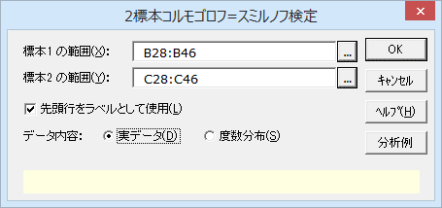
要約データの場合 |  |  | ダイアログ-1
 | 透析患者 | 健常者
4～7 | 2 | 1
7～10 | 4 | 6
10～13 | 8 | 2
13～16 | 2 | 0
16～19 | 2 | 0

操作手順（要約データから検定する場合）
①C61のセルをクリックし、続けて、Ctrlキｰを押しながらD61のセルをクリックする。
②エクセル統計メニュｰから、［2標本の比較］－［2標本コルモゴロフ=スミルノフ検定］、もしくは［ノンパラメトリック検定］－［2標本コルモゴロフ=スミルノフ検定］を選択する。
ダイアログ-2が表示されます。［変数1 の範囲］には「C61:C66」が、［変数2 の範囲］には「D61:D66」が、設定されています。
要約データの場合、比較する群において、同じ階級幅での度数分布表を選択する必要があります。
デｰタ範囲を事前に指定しないでダイアログを呼び出してしまったときや、デｰタの範囲を変更したいときは、各変数範囲ボックスの右端のボタンをクリックし符号て、変更することができます。
③［データ内容］から［度数分布］をクリックする。
初期設定では［実データ］になっています。
④［OK］ボタンをクリックする。
新しいワｰクシｰトが追加され、結果が出力されます。
※範囲が複数列の場合
複数列を変数の範囲に設定した場合、列ごとに群が異なるものとして扱います。そのため、変数1 と変数2 のそれぞれの範囲の列数を掛け合わせた数の組み合わせについて検定結果が出力されます。
 |  |  |  | ダイアログ-2

2標本コルモゴロフ=スミルノフ検定2
2標本コルモゴロフ=スミルノフ検定

基本統計量
変 数 | n
透析患者 | 18
健常者 | 9

2標本コルモゴロフ=スミルノフ検定
最大差 | 統計量KS | 両側P値 | *：P<0.05 **：P<0.01
0.4444 | 1.0887 | 0.1867

2標本コルモゴロフ=スミルノフ検定
統計量KSを用いて自由度2のカイ二乗検定を行った結果です。P値が0.1867となっており、有意水準0.05では有意な結果となりませんでした。
同じデータで分析した「中央値検定」と「マン=ホイットニーのU検定」では有意な結果となっていましたので、分布の形まで加味した検定では2標本の値は異なっているとは言えないと考えられます。

符号検定1
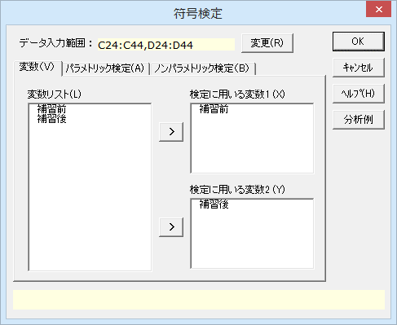
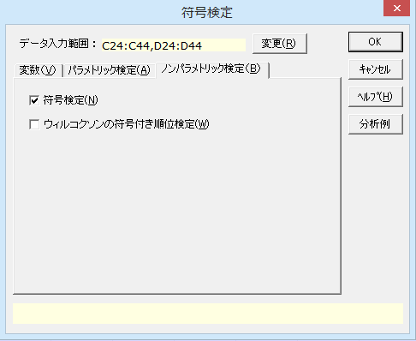
符号検定

機能概要
符号検定はノンパラメトリック検定の1つで、対応のある2変数間で差があるかどうかを調べるための手法です。変数間の数値の差ではなく、変数間の数値の大小の比較から検定を行うため、検出力は高くありません。
各ケースで変数間の大小を比較し、「＋（正：大きい）」「－（負：小さい）」「＝（等しい）」の件数を調べます。変数間に差がない場合、全データ対のうち半数が「＋」に、残りの半分が「－」になるはずなので、各符号の出現率は0.5の二項分布に従います。差がないデータ対は検定から除外されます。
P値の求め方には二種類あり、二項分布を利用して求める方法と標準正規分布を利用して算出したz統計量から求める方法があります。
例題
あるクラスで補習の前後で数学のテストを行いました。この補習によってテストの点数に変化があったかどうかを符号検定を用いて調べてみます。

操作手順
①C24のセルをクリックし、続けて、Ctrlキｰを押しながらD24のセルをクリックする。
②エクセル統計メニュｰから、［2標本の比較］－［符号検定］、もしくは［ノンパラメトリック検定］－［符号検定］を選択する。
ダイアログが表示されます。［データ入力範囲］には「C24:C44,D24:D44」が設定されています。デｰタ範囲を事前に指定しないでダイアログを呼び出してしまったときや、デｰタの範囲を変更したいときは、各変数範囲ボックスの右端のボタンをクリックして、変更することができます。
18番の生徒は補習前のテストを受けていませんが、文字列の入ったセルは分析対象とならないのでそのままで問題ありません。
③［OK］ボタンをクリックする。
新しいワｰクシｰトが追加され、結果が出力されます。
※範囲が複数列の場合
複数列を変数の範囲に設定した場合、列ごとに群が異なるものとして扱います。そのため、変数1 と変数2 のそれぞれの範囲の列数を掛け合わせた数の組み合わせについて検定結果が出力されます。
補習前後における数学のテストの結果 |  |  | 単位（点）
出席No. | 補習前 | 補習後
1 | 97 | 98
2 | 69 | 46
3 | 90 | 78
4 | 65 | 76
5 | 47 | 59
6 | 20 | 32
7 | 89 | 65
8 | 98 | 70
9 | 100 | 100
10 | 83 | 92
11 | 66 | 89
12 | 77 | 71
13 | 29 | 55
14 | 87 | 100
15 | 52 | 67
16 | 50 | 65
17 | 81 | 86
18 | 欠席 | 79
19 | 60 | 96
20 | 73 | 94

符号検定2
符号検定

基本統計量
変 数 | n
補習前 | 19
補習後 | 19

ケースの要約
各データ対で「$d=変数1−変数2$」を算出した時のデータ対の数を示しています。$d=0$のデータ対は検定から除外されます。
ケースの要約（d=「補習前」-「補習後」）
 | n
d=0の対 | 1
d<0の対 | 13
d>0の対 | 5
合 計 | 19

符号検定
二項検定 |  | 正規化検定
両側P値 | *：P<0.05 **：P<0.01 | 連続性の補正 | 統計量:z | 両側P値 | *：P<0.05 **：P<0.01
0.0963 |  | なし | 1.8856 | 0.0593
 |  | あり | 1.6499 | 0.0990

符号検定
二項検定のP値が0.0963、正規化検定の連続性の補正ありのP値は0.0990となり、有意水準5%では有意な結果となりませんでした。この結果から、補習前後で数学のテストの点数に変化があったとはいえないようです。

ウィルコクソンの符号付き順位検定1
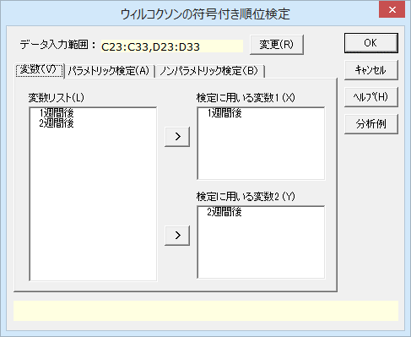
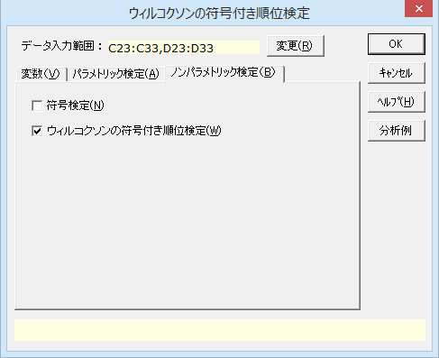
ウィルコクソンの符号付き順位検定

機能概要
対応のある2群の比較において、デｰタが正規分布に従わないときは、対応のある2群の平均値の差のt検定よりもウィルコクソンの符号付き順位検定を用います。対ごとに変数1 のデｰタから変数2 のデｰタを引いた差を求め、この差の絶対値により順位を付けます。次に、差の符号が正の順位の和、負の順位の和を求め、小さい方の順位和がウィルコクソンの符号順位和という検定統計量となります。
結果は統計数値表による5%、1%を有意水準とした有意判定、正規分布の近似（正規化検定）によって求めたP値の2通りが出力されます。どちらも両側検定です。統計数値表が利用できないときは両側検定の有意判定欄に「－」が出力されます。この場合は正規化検定のP値をみて有意判定を行ってください。
例題
開腹手術をした患者10名について、手術1週間後と2週間後でATP放出量に変化があったかかウィルコクソンの符号付き順位検定により検定します。

操作手順
①C23のセルをクリックし、続けて、Ctrlキｰを押しながらD23のセルをクリックする。
②エクセル統計メニュｰから、［2標本の比較］－［ウィルコクソンの符号付き順位検定］、もしくは［ノンパラメトリック検定］－［ウィルコクソンの符号付き順位検定］を選択する。
ダイアログが表示され、［データ入力範囲］には「C23:C33,D23:D33」が設定されています。
デｰタ範囲を事前に指定しないでダイアログを呼び出してしまったときや、デｰタの範囲を変更したいときは、各変数範囲ボックスの右端のボタンをクリックして、変更することができます。
対応のあるデｰタの検定なので、変数1 、変数2 のいずれかに空白のセルがあると、その対は除いて検定を行います。
③［OK］ボタンをクリックする。
新しいワｰクシｰトが追加され、結果が出力されます。
開腹手術を施行した婦人科患者10名の手術1週間後と2週間後のコラーゲン添加時血小板ＡＴＰ放出量
No. | 1週間後 | 2週間後 | 差
1 | 27.1 | 38.1 | -11.0
2 | 20.0 | 19.6 | 0.4
3 | 28.6 | 44.4 | -15.8
4 | 6.6 | 0.8 | 5.8
5 | 10.5 | 17.9 | -7.4
6 | 6.9 | 6.9 | 0.0
7 | 20.8 | 22.8 | -2.0
8 | 15.8 | 27.6 | -11.8
9 | 15.4 | 17.1 | -1.7
10 | 24.1 | 32.6 | -8.5

ウィルコクソンの符号付き順位検定2
ウィルコクソンの符号付き順位検定

基本統計量
変 数 | n
1週間後 | 10
2週間後 | 10

ケースの要約
1週間後と2週間後で値が変わらなかったのは1名だけで、7名が下がり、2名が上がっています。
ケースの要約（d=「1週間後」-「2週間後」）
 | n | 順位和
d=0の対 | 1
d<0の対 | 7 | 40
d>0の対 | 2 | 5
合 計 | 10

ウィルコクソンの符号付き順位検定
統計数値表による検定 |  |  | 正規化検定
統計量 | 両側検定 |  | 統計量:z | 両側P値 | *：P<0.05 **：P<0.01
5 | 5%有意 |  | 2.0732 | 0.0382 | *

統計数値表による検定
2つの順位和のうち小さい方の順位和を検定統計量に用います。統計数値表による検定では有意水準5%で有意な変化が認められました。
正規化検定
統計数値表による検定が利用できないときは正規化検定の結果（P値）から有意判定を行います。今回は統計数値表から検定できていますが、正規化検定の結果も0.0382とP<0.05ですから、2つの検定結果は一致します。

クラスカル=ウォリス検定と多重比較1
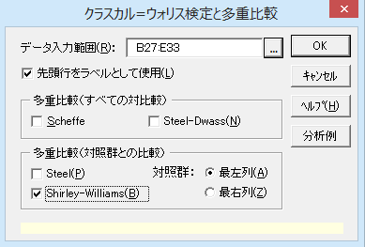
クラスカル=ウォリス検定と多重比較
機能概要
対応のないk群の比較において、デｰタが正規分布に従わないとき、クラスカル=ウォリス検定を行います。一元配置分散分析のノンパラメトリック版とも言えます。k群のデｰタを1つにまとめて順位付けし、この順位デｰタから検定を行っています。
「すべての群の平均順位は同じ」という帰無仮説を検定しており、検定統計量はk-1の自由度のカイ二乗分布に従います。帰無仮説が棄却されると、群により平均順位が異なると言えます。
ノンパラメトリック法による多重比較の機能もここから利用できます。Sheffe と Steel-Dwass は、すべての2群の組み合わせで対比較を行います。Steel と Shirley-Williams は、特定の群（左端か右端の列のどちらか）を対照群として、対照群との比較を行います。
例題
10gから40gまで10g刻みに食餌の量を変えて、ネズミの発育の違いを調べました。食餌摂取量により発育が異なるかクラスカル=ウォリス検定により検定します。同時に10gの群を対照群にしてShirley-Williams検定による多重比較を行います。有意水準は5%とします。

操作手順
①B27からE27までのセルをドラッグして選択する。
②エクセル統計メニュｰから、［ノンパラメトリック検定］－［クラスカル=ウォリス検定と多重比較］を選択する。
ダイアログが表示され、［デｰタ入力範囲］には「B27:E33」が設定されています。
デｰタ範囲を事前に指定しないでダイアログを呼び出してしまったときや、デｰタの範囲を変更したいときは、データ入力範囲ボックスの右端のボタンをクリックして、変更することができます。
③［Shirley-Williams］チェックボックスをチェックする。
④［OK］ボタンをクリックする。
新しいワｰクシｰトが追加され、結果が出力されます。
ネズミの発育と食餌摂取量
10g | 20g | 30g | 40g
164% | 185% | 197% | 202%
190% | 197% | 212% | 230%
194% | 201% | 220% | 237%
203% | 221% | 248% | 254%
205% |  | 265% | 276%
206% |  | 281%

クラスカル=ウォリス検定と多重比較2
クラスカル=ウォリス検定と多重比較

平均順位の変化
食餌摂取量が多くなるにつれて、平均順位の値も大きくなっています。
クラスカル=ウォリス検定
P値は0.0236でP<0.05となり、食餌摂取量により発育の程度は異なると言えます。
Shirley-Williams検定による多重比較
対照群より有意に発育が進んでいるのは食餌摂取量が30g以上の群を含むときです。20gでは発育の程度に違いがあるとは言えません。
水 準 | 10g | 20g | 30g | 40g
n | 6 | 4 | 6 | 5
平均順位 | 6.33 | 7.13 | 14.58 | 15.40

クラスカル=ウォリス検定
カイ二乗値 | 自由度 | P 値 | *：P<0.05 **：P<0.01
9.4755 | 3 | 0.0236 | *

多重比較：Shirley-Williams
対立仮説 | 水準1 | 水準2 | 統計量 | 棄却値(5%) | 棄却値(2.5%) | *：統計量≧棄却値(5%) **：統計量≧棄却値(2.5%)
対照群≦ | 10g | 40g | 2.4139 | 1.739 | 2.032 | **
 | 10g | 30g | 2.3361 | 1.716 | 2.015 | **
 | 10g | 20g | 0.2132 | 1.645 | 1.960
対照群≧ | 10g | 40g | -1.7394 | 1.739 | 2.032
 | 10g | 30g | -1.5534 | 1.716 | 2.015
 | 10g | 20g | -0.2132 | 1.645 | 1.960

フリードマン検定1
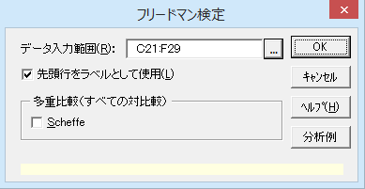
フリードマン検定

機能概要
対応のあるk群の比較において、群ごとに順位を付け、群が異なっても順位に変動がないかフリｰドマン検定を行います。対応のある一元配置分散分析のノンパラメトリック版とも言えます。
検定統計量はk-1の自由度のカイ二乗分布に従います。帰無仮説が棄却されると、群により順位が異なると言えます。Scheffeの方法による多重比較の機能も利用できます。
例題
8人の被験者に対し、催眠術により恐怖、幸福、落胆、沈着の4種の感情を与え、そのときの皮膚電位を測定しました。感情の違いにより皮膚電位が異なるかフリｰドマン検定により検定します。有意水準は5%とします。

操作手順
①C21からF21までのセルをドラッグして選択する。
②エクセル統計メニュｰから、［ノンパラメトリック検定］－［フリｰドマン検定］を選択する。
ダイアログが表示され、［デｰタ入力範囲］には「C21:F29」が設定されています。
デｰタ範囲を事前に指定しないでダイアログを呼び出してしまったときや、デｰタの範囲を変更したいときは、データ入力範囲ボックスの右端のボタンをクリックして、変更することができます。
フリｰドマン検定では、デｰタの欠損（空白のセル）があると検定できません。
③［OK］ボタンをクリックする。
新しいワｰクシｰトが追加され、結果が出力されます。
催眠下暗示と皮膚電位
 | 感情
被験者 | 恐怖 | 幸福 | 落胆 | 沈着
1 | 23.1 | 22.7 | 22.5 | 22.6
2 | 57.6 | 53.2 | 53.7 | 53.1
3 | 10.5 | 9.7 | 10.8 | 8.3
4 | 23.6 | 19.6 | 21.1 | 21.6
5 | 11.9 | 13.8 | 13.7 | 13.3
6 | 54.6 | 47.1 | 39.2 | 37.0
7 | 21.0 | 13.6 | 13.7 | 14.8
8 | 20.3 | 23.6 | 16.3 | 14.8

フリードマン検定2
被験者内順位の変化
各感情の平均順位は、被験者内で付けた感情に順位を付け、その順位の平均をとったものです。沈着＜落胆＜幸福＜恐怖の順になっています。
フリｰドマン検定
P値は0.0917でP>=0.05となり、平均順位では違いがみられたものの、統計的には感情による違いは有意なものと言えませんでした。
フリードマン検定

ケースの要約
 | n | %
有効ケース | 8 | 100.0%
不明ケース | 0 | 0.0%
全 体 | 8 | 100.0%

 | 恐怖 | 幸福 | 落胆 | 沈着
平均順位 | 3.3750 | 2.5000 | 2.3750 | 1.7500

フリードマン検定
カイ二乗値 | 自由度 | P 値 | *：P<0.05 **：P<0.01
6.4500 | 3 | 0.0917
ケンドールの一致係数
各ケース（行）内でデータに順位付けをしたときの順位の一致度を見ることができます。0から1までの値を取り、各ケースの順位がすべての変数（列）で一致したときに1になります。
このデータでは0.2688となり、被験者間での評価の一致度はあまり高くないようです。
ケンドールの一致係数
0.2688

コクランのQ検定1
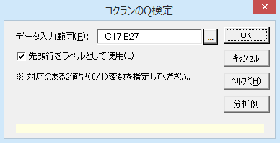
コクランのQ検定

機能概要
対応のある3つ以上の2値変数（1/0デｰタの変数）をもとに、すべての変数で比率に差がないかどうかを検定します。マクネマｰ検定を3変数以上に拡張した検定手法です。検定統計量にQを用い、変数の数をkとすると、Qはk-1の自由度のカイ二乗分布に従います。
例題
10人の被験者から、5,000Hz、10,000Hz、20,000Hzの3つの周波数で聴覚検査を行った結果があります。この結果から、周波数によって聴こえた人の比率に差がないかを、コクランのQ検定を用い検定します。有意水準は5%に設定します。

操作手順
①C17からE17までのセルをドラッグして選択する。
②エクセル統計メニュｰから、［ノンパラメトリック検定］－［コクランのQ検定］を選択する。
ダイアログが表示され、［デｰタ入力範囲］には「C17:E27」が設定されています。
デｰタ範囲を事前に指定しないでダイアログを呼び出してしまったときや、デｰタの範囲を変更したいときは、データ入力範囲ボックスの右端のボタンをクリックして、変更することができます。
コクランのQ検定では、デｰタの欠損（空白のセル）があると検定できません。
③［OK］ボタンをクリックする。
新しいワｰクシｰトが追加され、結果が出力されます。
聴覚検査の結果
被験者 | 5000Ｈｚ | 10000Ｈｚ | 20000Ｈｚ
1 | 0 | 0 | 0
2 | 0 | 0 | 0
3 | 0 | 0 | 0
4 | 1 | 0 | 0
5 | 1 | 1 | 0
6 | 1 | 1 | 0
7 | 1 | 1 | 0
8 | 1 | 1 | 1
9 | 1 | 1 | 1
10 | 1 | 1 | 1

 |  |  | 0：聴こえない
 |  |  | 1：聴こえる

コクランのQ検定2
コクランのQ検定
度数の変化
聴こえる人（値が1の度数）が周波数が20,000Hzでは3人と全体の3割に下がっています。
コクランのQ検定
P値は0.0388でP<0.05となり、周波数により聴こえる人の比率は異なると言えます。
度数 | 5000Ｈｚ | 10000Ｈｚ | 20000Ｈｚ
値：0 | 3 | 4 | 7
値：1 | 7 | 6 | 3

コクランのQ検定
カイ二乗値 | 自由度 | P 値 | *：P<0.05 **：P<0.01
6.5000 | 2 | 0.0388 | *

ヨンクヒール=タプストラ検定1
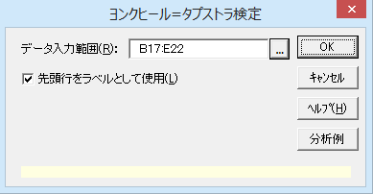
ヨンクヒール=タプストラ検定

機能概要
一元配置分散分析やクラスカル=ウォリス検定と同じく水準ごとに1列にデｰタをまとめます。水準には順序があります。順序により反応が単調に増加しているか。あるいは、単調に減少しているか、片側検定を行います。実験で薬品の用量と反応の関係を検出するときなどに利用できます。
例題
薬物濃度を10ppmから10000ppmまで上がるにつれて、ラットの赤血球数が徐々に下がっていく傾向にあるのか、ヨンクヒｰル=タプストラ検定により検定します。有意水準は5%とします。

操作手順
①B17からE17までのセルをドラッグして選択する。
②エクセル統計メニュｰから、［ノンパラメトリック検定］－［ヨンクヒｰル=タプストラ検定］を選択する。
ダイアログが表示され、［デｰタ入力範囲］には「B17:E22」が設定されています。
デｰタ範囲を事前に指定しないでダイアログを呼び出してしまったときや、デｰタの範囲を変更したいときは、データ入力範囲ボックスの右端のボタンをクリックして、変更することができます。
③［OK］ボタンをクリックする。
新しいワｰクシｰトが追加され、結果が出力されます。
異なる薬物濃度に対するﾗｯﾄの赤血球数
10ppm | 100ppm | 1000ppm | 10000ppm
8.06 | 7.97 | 7.66 | 8.00
8.27 | 7.66 | 7.71 | 7.89
8.45 | 8.05 | 7.88 | 7.79
8.51 | 8.30 | 8.05 | 7.91
8.14 | 8.03 | 7.80 | 7.40

ヨンクヒール=タプストラ検定2
ヨンクヒール=タプストラ検定

サンプルサイズ
水 準 | 10ppm | 100ppm | 1000ppm | 10000ppm
n | 5 | 5 | 5 | 5

増加傾向 （列の水準のデータが行の水準のデータよりも大きい組合せ）
 | 100ppm | 1000ppm | 10000ppm
10ppm | 3 | 0 | 0
100ppm |  | 6 | 5
1000ppm |  |  | 14
総 数 | 28

減少傾向
各濃度とも5匹のラットを測定しているので、2つの濃度間では25の組み合わせが生じます。1000ppmと10000ppmの組み合わせを除き、減少する組み合わせが多数を占めます。
ヨンクヒｰル=タプストラ検定
減少傾向のP値は0.0012でP<0.05となり、薬物濃度が上がるにつれ、赤血球数は単調に減少していると言えます。
減少傾向 （列の水準のデータが行の水準のデータよりも小さい組合せ）
 | 100ppm | 1000ppm | 10000ppm
10ppm | 22 | 25 | 25
100ppm |  | 17 | 20
1000ppm |  |  | 11
総 数 | 120

ヨンクヒール=タプストラ検定
対立仮説 | 組合せ | 統計量:z | P 値 | *：P<0.05 **：P<0.01
増加傾向 | 28 | -3.1628 | 0.9992
減少傾向 | 120 | 3.0282 | 0.0012 | **

